Start
Wenn Sie weder mit einem Testament noch einem Erbvertrag über Ihr Nachlass verfügt haben, wird Ihr Nachlassvermögen
im Todesfall nach der gesetzlichen Erbrechtsordnung des schweizerischen Zivilgesetzbuchers auseinandersgesetzt.
Zu beachten ist zudem, dass bei verheirateten Paaren, vorgängig zur erbrechtlichen zuerst noch die güterrechliche
Auseinandersetzung erfolgt. Dies hat einen massgebenden Einfluss auf die Höhe des Nachlassvermögens.
Wer erbt aber nun im Todesfall wie viel? Und wie können meine Liebsten am besten begünstigt werden?
Berechnen Sie auf der nächsten Seite Ihre persönliche Nachlass-Situation.
Ich möchte mich herzlich bei der Zürcher Kantonalbank, Glauser+Partner Vorsorge AG, Advokatur Lemann, Walz & Partner, Häusermann+Partner und Red Cross für die Unterstützung
bei der Entwicklung dieses Erbrechners bedanken.
Bitte Zoom-Schieberegler unten rechts verwenden, um die Grösse der Elemente auf dem Bildschirm optimal an Ihre Bildschirmgrösse anzupassen.

weiter 8

Pflichteile
Pflichtteile und frei verfügbare Quote
Pflichtteile und frei verfügbare Quote

Die Grafik veranschaulicht die Pflichtteile (Mindestanteile am Nachlass) Ihrer pflichtteilsgeschützten
Erben und die frei verfügbare Quote Ihres Nachlasses. Über die frei verfügbare Quote können Sie in einem
Testament frei verfügen und damit beispielsweise den Ehegatten zusätzlich begünstigen.
Ehegatten, haben zudem die Möglichkeit sich gegenseitig güterrechtlich mittels einem Ehevertrag besser abzusichern.

Ehepartner/in | 25.00% | 68,750
Kinder, Enkel und deren Nachkommen | 25.00% | 68,750
Frei verfügbare Quote | 50.00% | 137,500

zurück

Glossar
zurück
Glossar © Zürcher Kantonalbank, Advokatur Lemann, Walz & Partner u.a.m
Wie das Güterrecht Ihren Nachlass beeinflusst
Ohne Ehevertrag gelten bei einer Ehe die Bestimmungen des ordentlichen Güterstandes der Errungenschaftsbeteiligung. Die meisten Ehepaare in der Schweiz leben unter diesem Güterstand. Daneben gibt es noch die Güterstände Gütergemeinschaft und Gütertrennung, welche jedoch nur durch einen Ehevertrag oder im Falle der Gütertrennung auch von Gesetzes wegen zustande kommen. Die Höhe des Anspruchs des überlebenden Ehegatten können Sie durch die Wahl Ihres Güterstandes und dessen Ausgestaltung mittels ehevertraglicher Regelungen massgeblich beeinflussen. Der Güterstand eines Ehepaares sagt aus, wie die Folgen der Heirat aus finanzieller Sicht aussehen werden. Es gibt dabei im Schweizerischen Recht die drei oben beschriebenen Güterstände, von denen man sich als Ehepaar für eines entscheiden kann. Das Ziel der güterrechtlichen Auseinandersetzung ist es, die Vermögenswerte der Ehegatten unter ihnen aufzuteilen. Verstirbt einer der Ehegatten, so bildet lediglich sein Anteil am ehelichen Vermögen nach der güterrechtlichen Auseinandersetzung die Erbmasse. Da der Güterstand auch den Nachlass der Eheleute beeinflusst, stellt sich die Frage, wen von Ihren Angehörigen Sie am meisten begünstigen wollen. Prüfen Sie, ob Sie mit einem anderen Güterstand diese Personen stärker begünstigen können. Lassen Sie sich beraten!

Eine güter- und erbrechtliche Beratung ist insbesondere dann sinnvoll, wenn…
— Sie Ihre Partnerin oder Ihren Partner so weit als möglich absichern möchten. — Ihre Nachkommen erst erben sollen, wenn beide Elternteile verstorben sind. — Sie nicht möchten, dass Ihr Vermögen an Ihre gesetzlichen Erben fällt. — Sie möchten, dass bestimmte Vermögenswerte an bestimmte Personen fallen. — Sie möchten, dass die Erbteilung durch einen neutralen, professionellen Willensvollstrecker durchgeführt wird. — Sie möchten, dass Ihr Patenkind einen «Batzen» erhält. — Sie Ihr Vermögen wohltätigen Institutionen vermachen möchten. — Sie möchten, dass zum Beispiel Ihre Tochter ein Vorwahlrecht für Ihre Liegenschaft erhält. — Sie keine Nachkommen haben. — Sie allein leben und es Ihnen nicht egal ist, was mit Ihrem Vermögen dereinst geschieht.
Errungenschaftsbeteiligung
Die Errungenschaftsbeteiligung ist als ordentlicher (gesetzlicher) Güterstand derjenige, unter dem man ohne weiteres Zutun nach der Heirat "automatisch" lebt. Falls Sie also keine güter- und/oder erbrechtlichen Regelungen getroffen haben, wird Ihr Vermögen nach den gesetzlichen Bestimmungen unter den Ehegatten und anschliessend unter den Erben aufgeteilt. Die Errungenschaftsbeteiligung kennt vier Gütermassen:
— das Eigengut der Ehefrau
— das Eigengut des Ehemannes
— die Errungenschaft der Ehefrau
— die Errungenschaft des Ehemannes
Das Eigengut jedes Ehegatten umfasst nach dem Güterrecht im Wesentlichen sein oder ihr in die Ehe eingebrachtes Vermögen und seine oder ihre während der Ehe erhaltenen Erbschaften und Schenkungen. Alles, was die Eheleute während der Ehe erarbeiten, bildet ihre Errungenschaft, zum Beispiel Lohn und Erträge des Eigenguts. Sämtliche Vorsorgegelder, beispielsweise aus der 3. Säule, der Pensionskasse oder aus dem Freizügigkeitsguthaben fallen nicht in den Nachlass der verstorbenen Person. Für Versicherung- lösungen gelten besondere Bestimmungen. Eheleute können die Beteiligung an den Errungenschaften mit einem Ehevertrag abändern. Am häufigsten wird vereinbart, dass beim Tod eines Ehegatten die gesamte Errungenschaft beider Ehegatten dem Überlebenden zusteht.
Gütergemeinschaft
Der Güterstand der Gütergemeinschaft wird durch Ehevertrag zwischen Eheleuten begründet. Dabei vereinigen sie mit wenigen Ausnahmen das gesamte eheliche Vermögen zu einem Gesamtgut, das beiden Eheleuten gehört, das sie gemeinsam verwalten und über welches sie gemeinsam verfügen. Sofern nichts anderes vereinbart wurde, fallen im Todesfall das Eigengut der verstorbenen Person sowie die Hälfte des Gesamtgutes in den Nachlass. Die Gütergemeinschaft kennt drei Gütermassen:
— das Eigengut der Ehefrau
— das Eigengut des Ehemannes
— das Gesamtgut
Das Gesamtgut steht den Ehegatten schliesslich gleichermassen zu. Neben dem Gesamtgut gibt es aber auch in einer Gütergemeinschaft das Eigengut, das jedem Partner alleine gehört. Erbschaften und Schenkungen, aber auch bestimmte Vermögenswerte, die die Gatten durch zusätzliche Vereinbarungen im Ehevertrag festlegen können, fallen ins Eigengut und sind damit von einer Vermögensaufteilung ausgenommen. Alle Vorsorgeguthaben (Guthaben aus Pensionskasse, 3. Säule und Freizügigkeitsguthaben), fallen nicht in den Nachlass. Für Versicherungslösungen gelten besondere Bestimmungen. Die Begünstigung wird durch das betroffene Sozialversicherungsrecht geregelt.
Gütertrennung
Der Güterstand der Gütertrennung wird mittels Ehevertrages vereinbart. Er kann aber auch als ausserordentlicher Güterstand von Gesetzes wegen eintreten. Jeder Ehepartner behält das Eigentum an den eingebrachten Vermögenswerten. Bei der Gütertrennung gibt es also lediglich das Vermögen der Frau und jenes des Mannes. Das Vermögen der Ehegatten ist klar getrennt. Im Todesfall findet keine güterrechtliche Teilung statt. Der überlebende Ehegatte behält sein oder ihr Eigentum. Das Vermögen der verstorbenen Person bildet ungeteilt den Nachlass, an dem der überlebende Ehegatte als (Mit-)Erbe beteiligt ist. Zu beachten ist jedoch die Beweislastregel von Art. 248 ZGB, wobei alle Vermögenswerte der Ehegatten als Miteigentum betrachtet werden, solange nicht gegenteiliges bewiesen wird. Verstirbt ein Ehegatten, so bildet sein Vermögen direkt den Nachlass.
Weitere Informationen

Eheliches Gesamtvermögen
Das gesamte Vermögen beider Ehegatten (grundsätzlich) ohne Vorsorgegelder. Wohneigentum ist zum Verkehrswert einzusetzen.

Vorsorgegelder
Sämtliche Vorsorgegelder, beispielsweise aus der 3. Säule, der Pensionskasse oder aus dem Freizügigkeitsguthaben fallen nicht in den Nachlass der verstorbenen Person. Für Versicherungslösungen gelten besondere Bestimmungen.

Eigengut
Als Eigengut eines Ehegatten gelten die persönlichen Gegenstände, die in die Ehe eingebrachten Vermögenswerte, die während der Ehe erhaltenen Schenkungen und Erbschaften, Ersatzanschaffungen für das Eigengut sowie Genugtuungsansprüche.

Nachlassvermögen
In der Errungenschaftsbeteiligung setzt sich das Nachlassvermögen aus dem Eigengut des Verstorbenen und der Hälfte beider Errungenschaften der Ehegatten zusammen, sofern in einem Ehevertrag nicht etwas anderes vereinbart wurde.

Konkubinat
Konkubinat bezeichnet das Zusammenleben zweier verschieden- oder gleichgeschlechtlicher Personen ohne Trauschein in einer eheähnlichen Gemeinschaft. Die gesetzliche Erbfolge berücksichtigt unverheiratete Lebenspartner (Konkubinatspartner) nicht. Ohne ein Testament geht der Konkubinatspartner leer aus.

Eingetragene/r Partner/in
Eingetragene Partnerschaft (gemäss Partnerschaftsgesetz, Part (G) bezeichnet die im Zivilstandsregister eingetragene Partnerschaft zweier Personen gleichen Geschlechts, wodurch beide damit zu einer Lebensgemeinschaft mit gegenseitigen Rechten und Pflichten verbunden sind und der Personenstand (Zivilstand) in "eingetragener Partnerschaft" lautet.

Pflichtteile
Das Nachlassvermögen abzüglich aller Pflichtteile ergibt die freie Quote, über die man nach Belieben verfügen kann. Nur wer keine pflichtteilsgeschützten Erben hinterlässt, kann sein gesamtes Vermögen völlig frei verteilen, zum Beispiel auch gemeinnützigen Organisationen vermachen. Die Erbquoten und Pflichtteile beziehen sich nur auf das Nachlassvermögen. Bevor es zur Erbteilung kommt, wird dem überlebenden Ehepartner in der so genannten güterrechtlichen Auseinandersetzung bereits der Anteil am ehelichen Vermögen zugewiesen, der ihm allein gehört. Diesen Anteil muss er nicht mit den übrigen Erben teilen.

Staat
Hinterlässt die verstorbene Person weder Erben aus der Verwandtschaft bis und mit grosselterlichem Stamm noch einen Ehegatten oder einen eingetragenen Partner / eine eingetragene Partnerin, fällt der Nachlass an den Wohnsitzkanton.

UBS: Erbschafts- und Schenkungssteuer
ZKB: Thema
«Rund um das Eigenheim»
ZKB: Broschüre «Alles rund um Erben und Vererben»

Erbsteuer
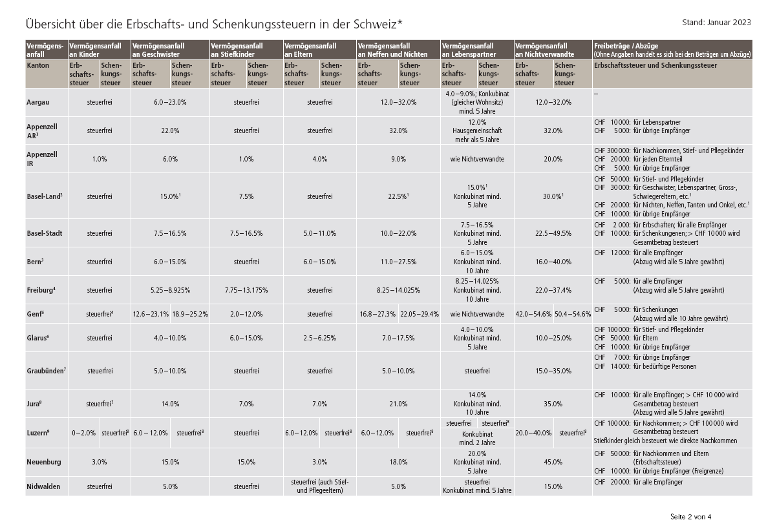
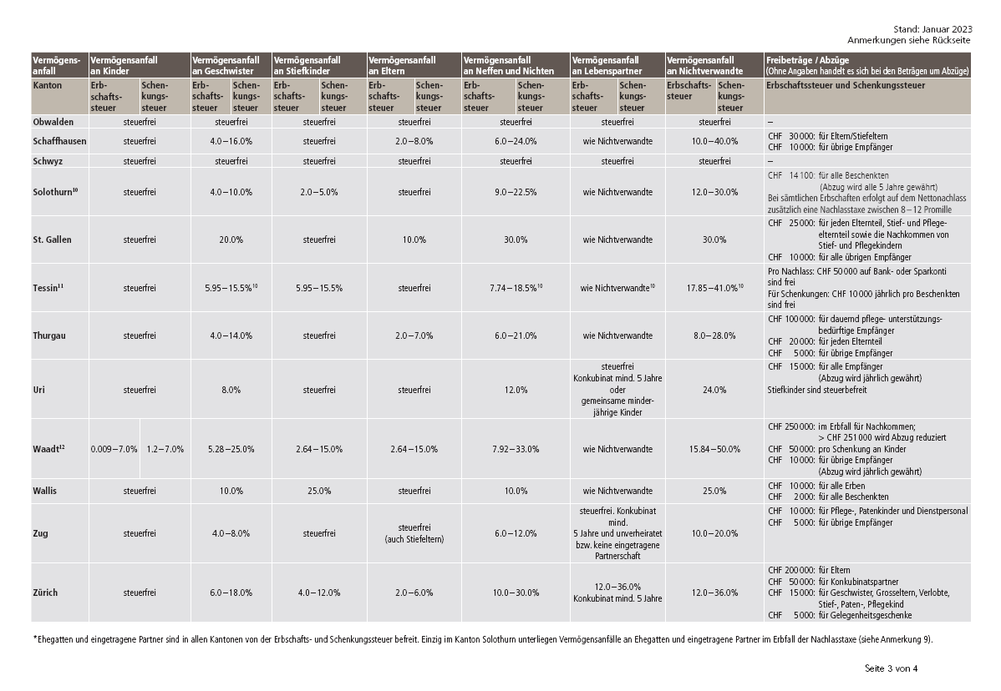
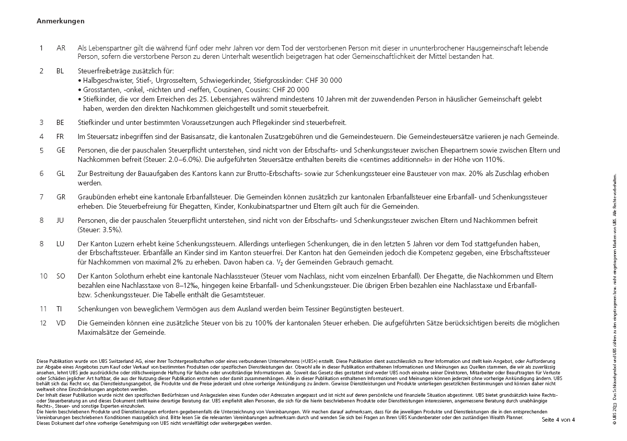
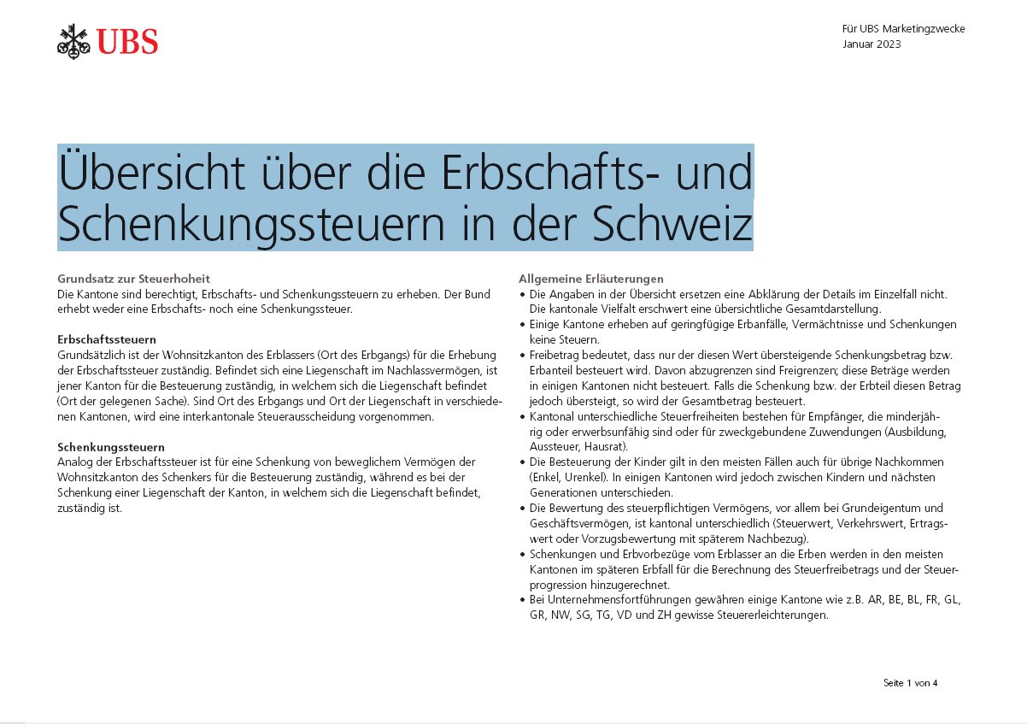
zurück zum Glossar

